个人工资收入
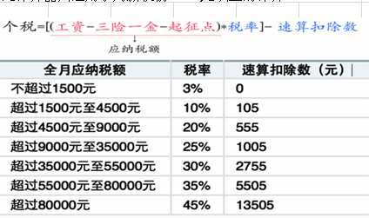
个税计算器2015－Chunlei Liu |  |  |  |  |  |  |  | 0.120 | 0.080 | 0.020 | 0.002 |  |  | 说明：
序号 | 税前月工资 | 税前年入*12 | 保险一金 | 应纳税额 | 所得税 | 实发月工资 | 税后年入*12 | 公积金 | 养老保险 | 医疗保险 | 失业保险 | 其他交税 | 备注 | 1.此计算器以北京为例，公积金、养老、医疗等保险可根据地域更改比例系数
0 | 60000.00 | 720000.00 | 3861.14 | 52638.86 | 13036.66 | 43102.20 | 517226.42 | 2085.48 | 1390.32 | 350.58 | 34.76 |  | 模板行 | 2.此个税计算器,参数页中参数可根据不同地域更改基数
1 | 18000.00 | 216000.00 | 3861.14 | 10638.86 | 1654.72 | 12484.14 | 149809.70 | 2085.48 | 1390.32 | 350.58 | 34.76 |  |  | 3.为防止模板功能被破坏，第一行(序号0)和自动计算项都被禁止更改
2 | 4500.00 | 54000.00 | 1002.00 | 0.00 | 0.00 | 3498.00 | 41976.00 | 540.00 | 360.00 | 93.00 | 9.00 |  |  | 4.从序号1开始，可以整行拷贝模板下拉以满足多行需要
 |  |  |  |  |  |  |  |  |  |  |  |  |  | 5.此计算器只适用于月薪税前3500元以上的计算。

